Аркуш1
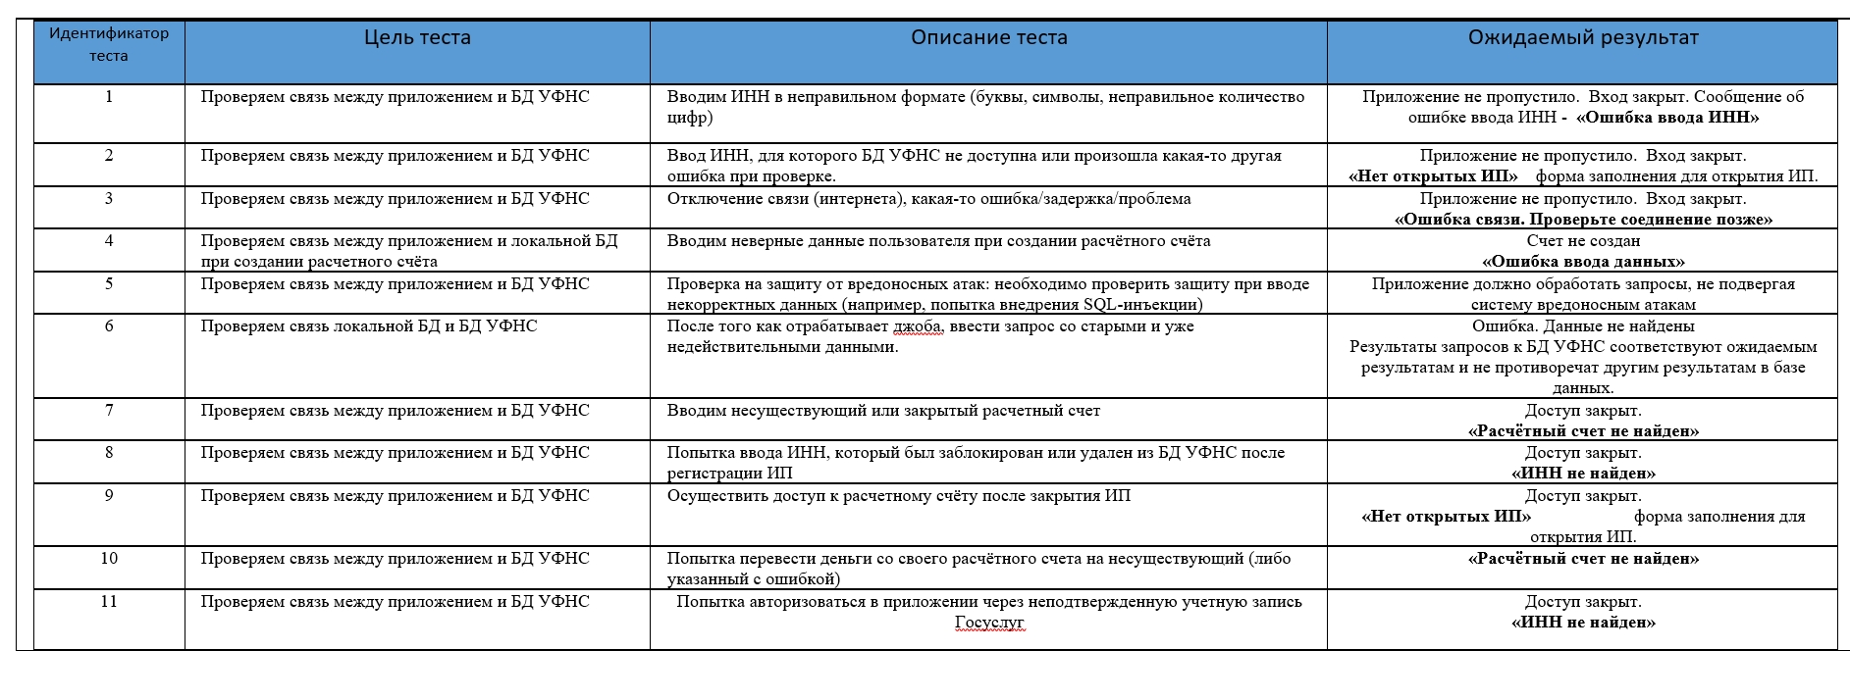
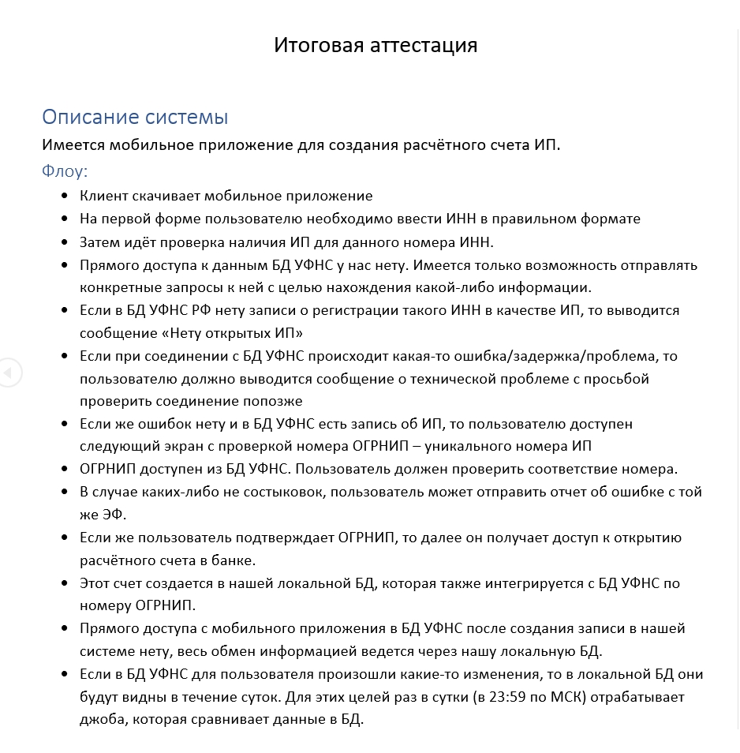 |  |  |  | 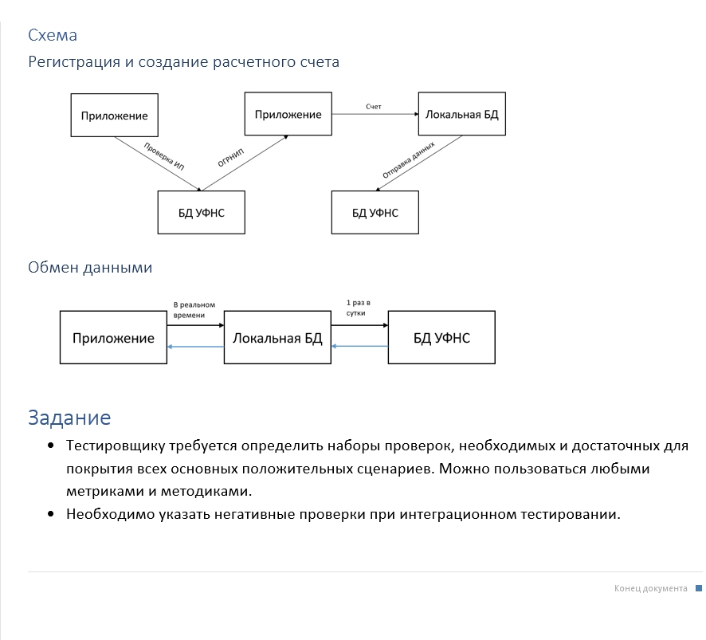
1.Проверку начинаем с применения техник Тест-дизайна

1.1. Проверям ввод ИНН пользователем: ввод числовых значений в правильном формате (10 или 12 цифр), ввод текстовых значений, ввод слишком короткого или длинного ИНН.
ИНН в России бывает двух типов: ИНН организации — 10-значный и ИНН физического лица или ИП 12-значный.

Классы эквивалентности и тестирование граничных значений
Определяем границы диапазонов

ИНН- 9 цифр, ИНН- 10 цифр, ИНН- 11 цифр
ИНН- 11 цифр, ИНН- 12 цифр, ИНН- 13 цифр

Данный набор чисел дает нам полноценное тестовое покрытие при проверке ИНН:
ИНН- 9 цифр, ИНН- 10 цифр, ИНН- 11 цифр, ИНН- 12 цифр, ИНН- 13 цифр

1.2. Проверяем наличие ИП по данному ИНН в БД УФНС: ввод ИНН, для которого есть запись в БД УФНС о регистрации ИП, ввод ИНН, для которого нет такой записи

Таблица принятия решений

Условие |  |  | 1 | 2 | 3
ИНН |  |  | T | F | T
Наличие в БД УФНС |  |  | T | - | F
Действие
Экран с проверкой номера ОГРНИП |  |  | T | F | F

Получаем 3 готовых сценария

1.3 Диаграмма состояний и переходов

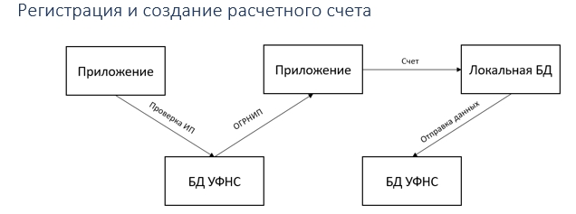

 | Приложение | БД УФНС | Локальная БД
Приложение
БД УФНС
Локальная БД

Всего кейсов | 6
Позитивные | 6

2.Применение негативного и позитивного тестирования

2.1. Позитивное тестирование: можно взять тестовые данные ИНН с известными ИП и проверить, что при вводе таких ИНН будет найден соответствующий ИП
2.2. Негативное тестирование: можно проверить ввод ИНН с отрицательными значениями или с буквами вместо цифр

3. Поиск деффектов

3.1 Если в БД УФНС РФ нету записи о регистрации такого ИНН в качестве ИП, проверяем выводится ли сообщение «Нет открытых ИП», формой заполнения для открытия ИП.
3.2 В форме для открытия ИП провести валидацию обязательных полей
3.3 Если при соединении с БД УФНС происходит какая-то ошибка/задержка/проблема (при тестировании в момент соединения с БД УФНС можно отключить интернет),
то пользователю должно выводится сообщение о технической проблеме с просьбой проверить соединение попозже
3.4 Проверка возможности в случае каких-либо не состыковок, связанных с проверкой номера ОГРНИП , отправить отчет об ошибке с той же электроннй формы.
3.5 Проверка навигации между разделами приложения.
3.6 Проверка возможности редактирования данных в профиле пользователя
3.7 Проверка работы скролл/свайп элементов
3.8 Проверка пагинации страниц
3.9 Проверка приложения на разные типы подключения - Сотовая связь или Wi-Fi
3.10 Тестирование отправки пользователю PUSH уведомлений
3.11 Проверка совместимости работы приложения при поступающем телефонном звонке, СМС, будильнике, "Режим полета" , а также при подключении и отключении зарядки.
3.12 Проверка ориентации экрана при повороте телефона с альбомной на портретную и наоборот.
3.13 В наше время все приложения, в том числе и некоторые государственные, монетизируются. Проверить как отображается реклама.
3.14 Проверка как обновляется приложение
3.15 Проверка на совместимость работы приложения при подключении наушников, карты памяти.
3.16 Проверка совместимости работы приложения на различных ОС (андроид или ios) и с разными версиями ОС, а также на различных устройствах (НАПРИМЕР: кажется после мартовского обновления приложение Госуслуги на Айфонах ниже 6 версии больше не работает.)
3.17 Т.к. приложение предназначено для открытия расчетного счета, то необходимо проверить различные формы оплаты (платежная система система "МИР", остальные, кажется, уже отдыхают)
3.18 (а) Проверка приложения на предмет безопасности, т.е. необходимо протестировать разрешения на доступ к камере, микрофону, галерее пользователя, геолокации и т.д..
3.18 (б) Проверить, что данные пользователя, а также пароли, не передаются в открытом виде.
3.18 (в) Проверить, что в полях ввода и подтверждения пароля, данные скрываются звездочками (астерисками)
3.19 Проверка выбора языка пользователя. Официальное делопроизводство в республиках ведется также на государственных языках данных республик.
Порядок использования языков в официальном делопроизводстве определяется законодательством Российской Федерации и республик.
Закон РФ от 25.10.1991 N 1807-1 (ред. от 11.06.2021) "О языках народов Российской Федерации" Статья 16. Использование языков в официальном делопроизводстве
3.20 В плане тестирования удобства пользователя можно выделить следующие проверки:
а. Корректное отображение элементов на мобильных устройствах с различным разрешением.
б.Шрифты соответствуют требованиям | 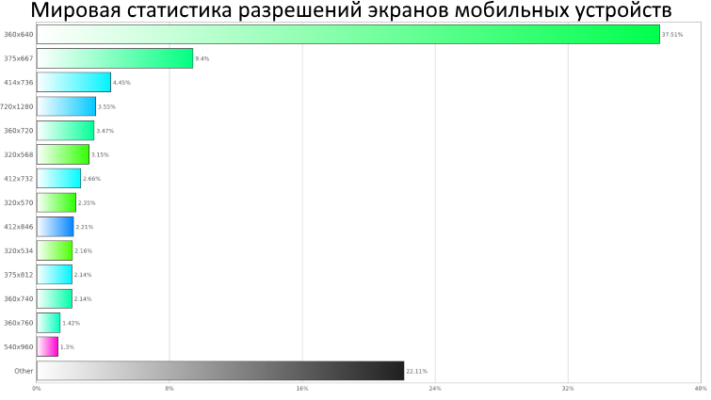
в. Все тексты отформатированы (выровнены)
г. Заголовки экранов короткие, но содержательные.
д. В поисковой строке присутствует подсказка (плейсхолдер)
е. Неактивные элементы навигации отображаются серым цветом
ж. Ссылки ведут на соответствующий раздел с возможностью возврата на предыдущий экран.
3.21 Тестирование восстановления заключается в возможности восстановления после сбоев (могут быть спровоцированы сбоями в работе устройства, проблемами связи.) В таких случаях должна появится форма с сообщением о сбое и возможностью перегрузить приложение.

4. Работа с базами данных

4.1 Необходимо убедиться, что джоба, которая отвечает за обновление локальной БД, действительно запускается ежедневно в 23:59 по МСК. Это можно сделать по анализу логов.
4.2 Проверить, что данные после запуска джобы обновились и видны в локальной БД. Тут надо провести функциональное тестирование и проверить все данные, которые должны были обновиться.
4.3 ВАЖНО!!! Проверить делаются ли резервные копии БД. (Лирическое отступление- несколько лет назад я решил покопаться в БД своего сайта и в итоге ее сломал. Потом сильно растраивался. А нужно было всего навсего на хостинге включить Делать backup )
4.4 Можно протестировать производительность . Для этого провести тестирование с большими объёмами данных, с увеличением трафика - Нагрузочное тестирование
4.5 Нужно убедиться, что процесс обновления данных в локальной БД работает корректно и не приводит к ошибкам или неожиданному поведению приложения. | 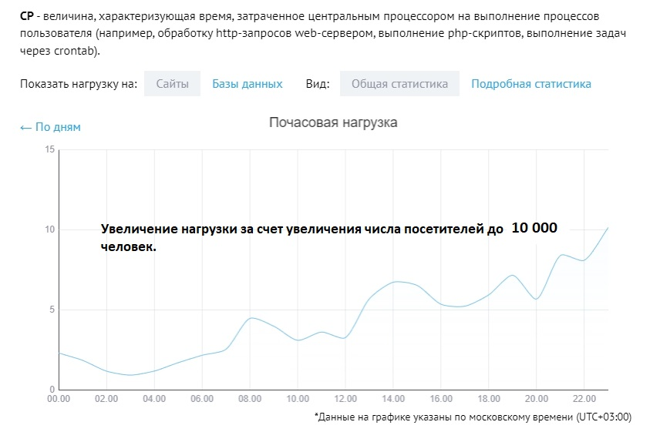
Для этого могут быть проведены различные виды тестирования, такие как регрессионное тестирование или автоматическое тестирование.

Вывод: проверка тестирования при обновлении данных в локальной БД раз в сутки требует проведения функционального, производительного, безопасностного и регрессионного тестирования для обеспечения корректной работы приложения и защиты от потери данных.

К негативным проверкам при интеграционном тестировании можно отнести:

